Sheet1
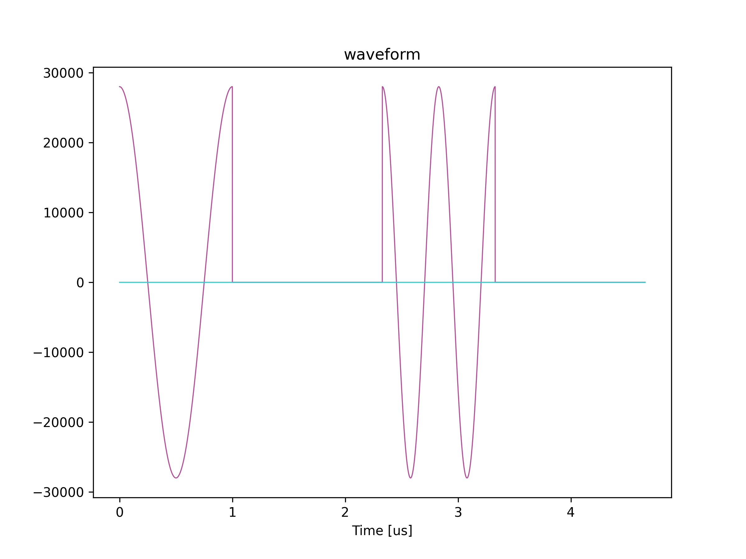
波形チャンク0
波形チャンク1
波形パート
ポストブランク
波形パート
ポストブランク

AWG 0 ユーザ定義波形

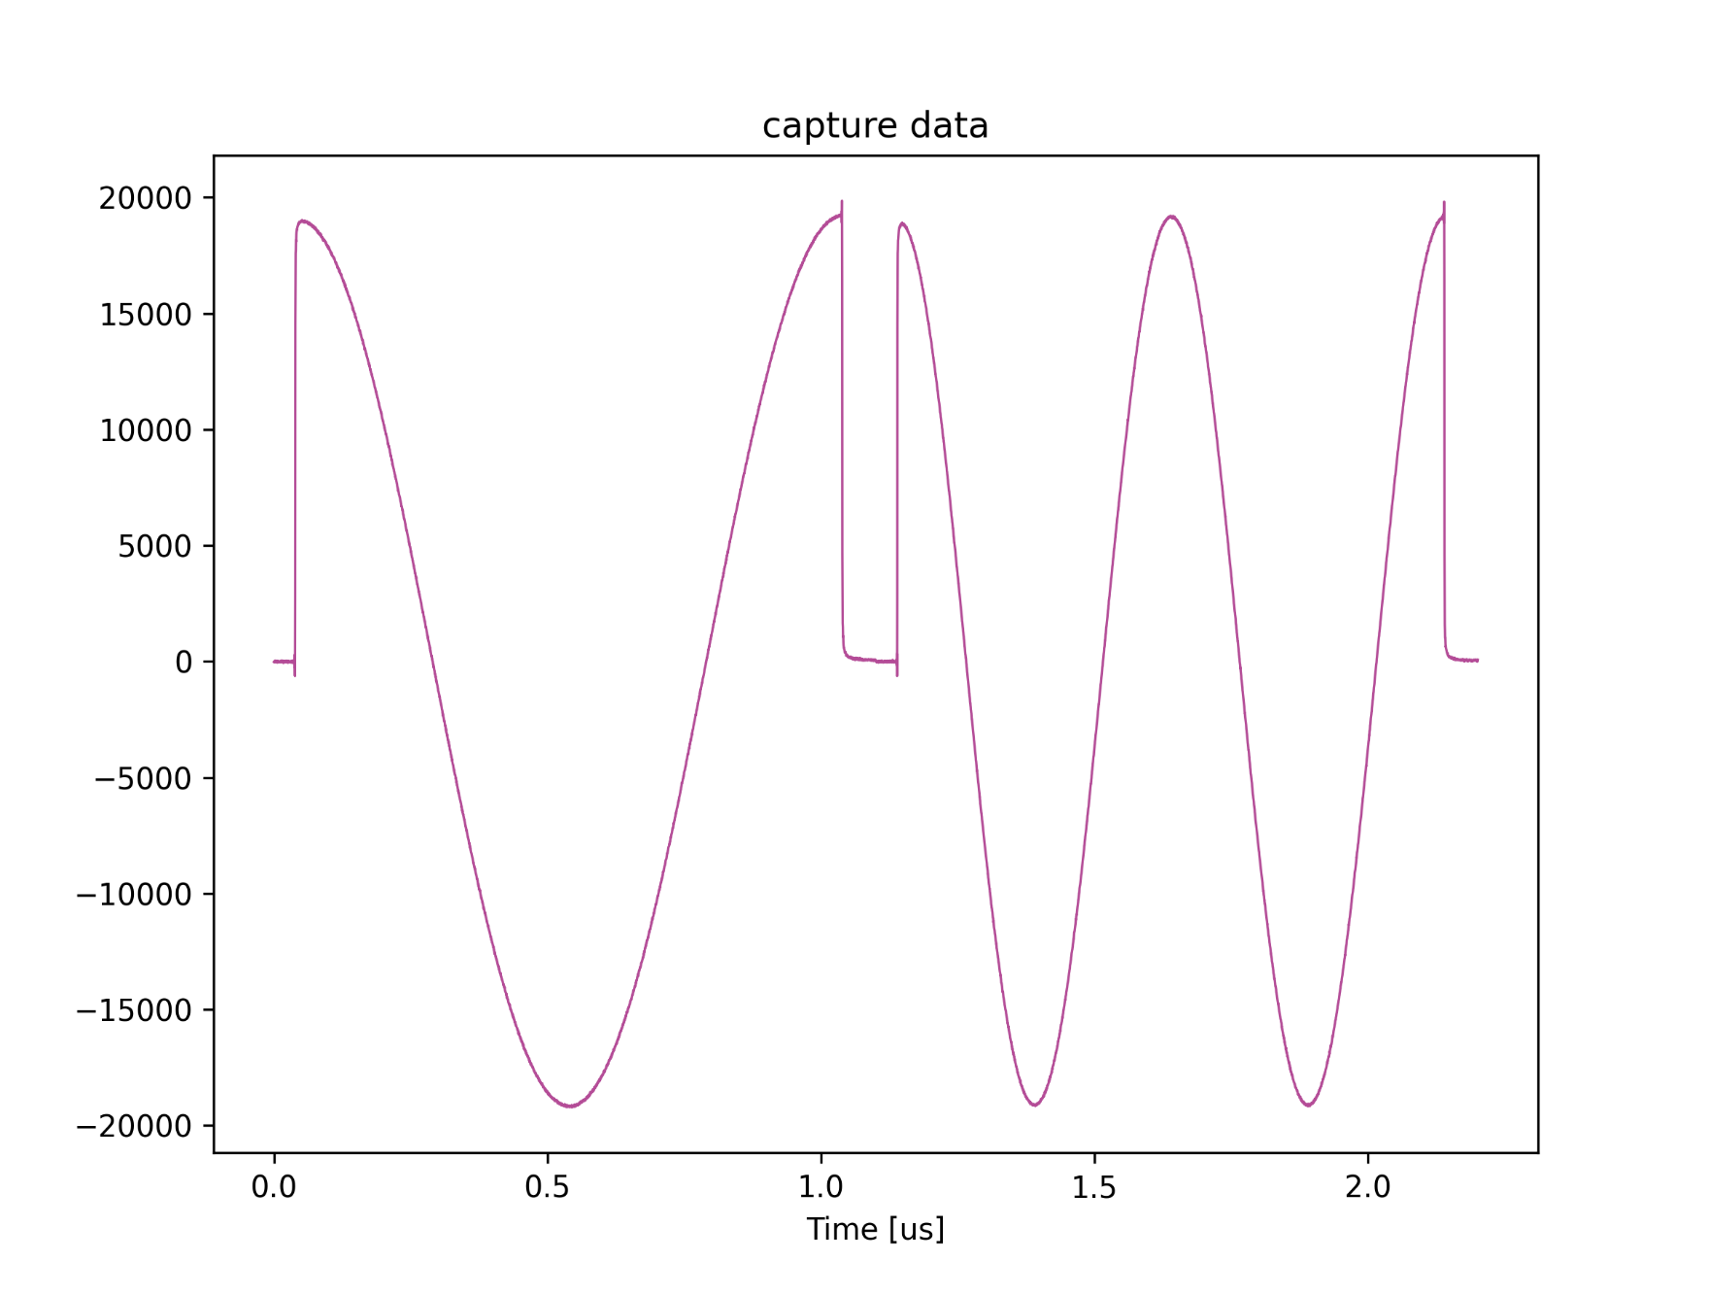
キャプチャステップ 0 のキャプチャターゲット
キャプチャステップ 1 のキャプチャターゲット

キャプチャユニット 4 キャプチャデータ

